No.1稼働画面開く
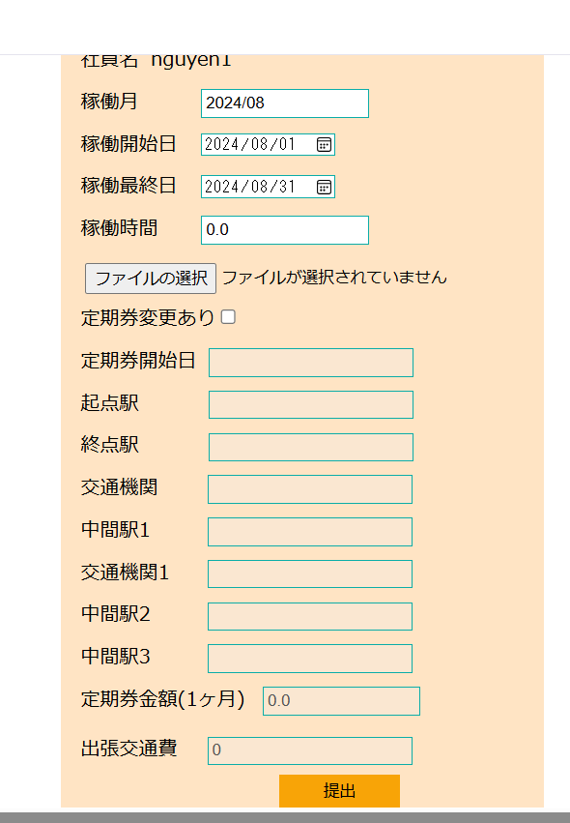
No.1 稼働画面開く

 | ①自分のアカウント（e003@it-softtech.com)でEMSへログインする



 | ②②EMSシステムの「勤怠情報」をクリック

No.2社員の自ら稼働情報登録
No.2 社員の自ら稼働情報登録
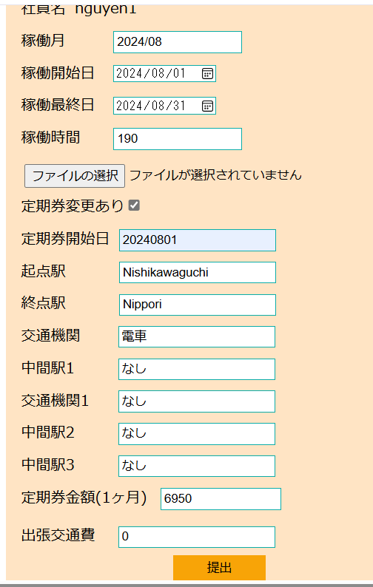
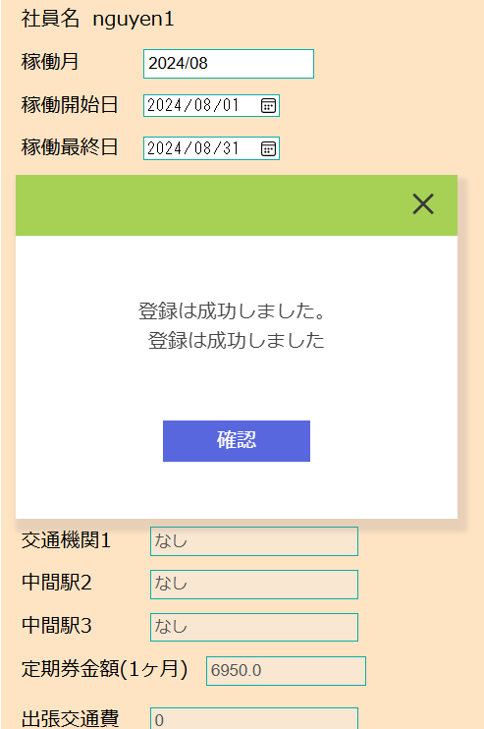
 | ③EMSの「稼働管理」画面にて、下記項目を入力して、「提出」ボタンをクリック
 | ・稼働月：現在の月を自動表示
 | ・稼働開始日：2024/08/01
 | ・稼働最終日：2024/08/31
 | ・稼働時間：190
 | ・定期券あり：✔
 | ・定期券開始日：2024/08/01
 | ・起点駅：Nishikawaguchi
 | ・終点駅：Nippori
 | ・交通機関：電車
 | ・中間駅1：なし
 | ・交通機関1：なし
 | ・中間駅2：なし
 | ・中間駅3：なし
 | ・定期券金額（１ヶ月）：6950
 | ・出張交通費：0

 | workinfoテブール登録する前のデータ：

 | contractID | workMonth | workStartDay | workEndDay | workTime | workInfoFile | insertDate | updateDate
 | CT003 | 202406 | 20230101 | 20230131 | 160 | « NULL » | « NULL » | « NULL »
 | CT003 | 202407 | 20240701 | 20240731 | 199 | « NULL » | « NULL » | « NULL »

 | workinfoテブールに”202408”（workMonth)の情報が新規登録される。登録された行には、画面入力値と一致する。

 | contractID | workMonth | workStartDay | workEndDay | workTime | workInfoFile | insertDate | updateDate
 | CT003 | 202406 | 20230101 | 20230131 | 160 | « NULL » | « NULL » | « NULL »
 | CT003 | 202407 | 20240701 | 20240731 | 199 | « NULL » | « NULL » | « NULL »
 | CT003 | 202408 | 20240801 | 20240831 | 190 | « NULL » | 20240823 | « NULL »

 | transportテブール登録する前のデータ：
 | employeeID | workMonth | startDate | startStation | endStation | transportFacility | transportExpense1 | midStation1 | transportFacility1 | midStation2 | transportFacility2 | midStation3 | transportFacility3 | transportExpense2 | transportExpense3 | transport | businessTrip | BusinessTripName | status | insertDate | updateDate
 | E00003 | 202407 | 20230230 | a | a | a | 1000 | « NULL » | « NULL » | « NULL » | « NULL » | « NULL » | « NULL » | « NULL » | « NULL » | « NULL » | « NULL » | « NULL » | 0 | « NULL » | « NULL »

 | transportテブールに”202408”（workMonth)の情報が新規登録される。登録された行には、画面入力値と一致する。
 | employeeID | workMonth | startDate | startStation | endStation | transportFacility | transportExpense1 | midStation1 | transportFacility1 | midStation2 | transportFacility2 | midStation3 | transportFacility3 | transportExpense2 | transportExpense3 | transport | businessTrip | BusinessTripName | status | insertDate | updateDate
 | E00003 | 202407 | 20230230 | a | a | a | 1000 | « NULL » | « NULL » | « NULL » | « NULL » | « NULL » | « NULL » | « NULL » | « NULL » | « NULL » | « NULL » | « NULL » | 0 | « NULL » | « NULL »
 | E00003 | 202408 | 20240801 | Nishikawaguchi | Nippori | 電車 | 6950 | なし | なし | なし | « NULL » | なし | « NULL » | « NULL » | « NULL » | 6950 | 0 | « NULL » | 0 | 20240823 | « NULL »

No.4社員が請求書作成
No.4社員が請求書作成

 | ⑤社員(E00002)がEMSMへログインする
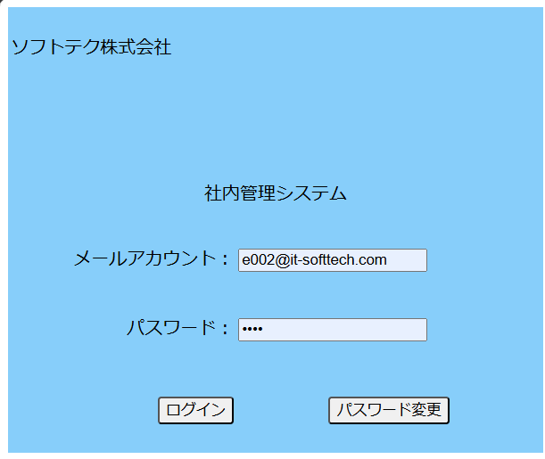

 | ⑥EMSMシステムの「自動請求」リンクをクリックする

 | ⑦ EMSMの「自動請求」の画面にて、請求月が自動採番（最大請求月の次の月）"202408"で「状況確認」ボタンをクリック

 | ⑧「請求書生成」をクリックする。

 | ⑨請求書生成してから、「請求書ダウンロード」をクリックする。

 | claimテーブル生成する前のデータ：
 | claimID | contractID | claimMonth | workTime | exceTime | addpayOff | deficiTime | minusPayOff | transport | businessTrip | taxRate | consumpTax | sum | specialClaim | claimStatus | insertDate | updateDate
 | CM00000001 | CT003 | 202407 | 160 | 15 | 6000 | 0 | 0 | 2100 | 1100 | 10 | 210 | 23000 | 1200 | 2 | 20240801 | 20240814

 | claimテブールに”202408”の行が新規登録。
 | claimID | contractID | claimMonth | workTime | exceTime | addpayOff | deficiTime | minusPayOff | transport | businessTrip | taxRate | consumpTax | sum | specialClaim | claimStatus | insertDate | updateDate
 | CM00000001 | CT003 | 202407 | 160 | 15 | 6000 | 0 | 0 | 2100 | 1100 | 10 | 210 | 23000 | 1200 | 2 | 20240801 | 20240814
 | CM00000002 | CT003 | 202408 | 190 | 0 | 0 | 0 | 0 | 6950 | 0 | 10 | 25000 | 281950 | « NULL » | 2 | « NULL » | « NULL »

 | ⑨請求書生成してから、「請求書ダウンロード」をクリックする。

 | ダウンロードリンクと同じところでダウンロード完了

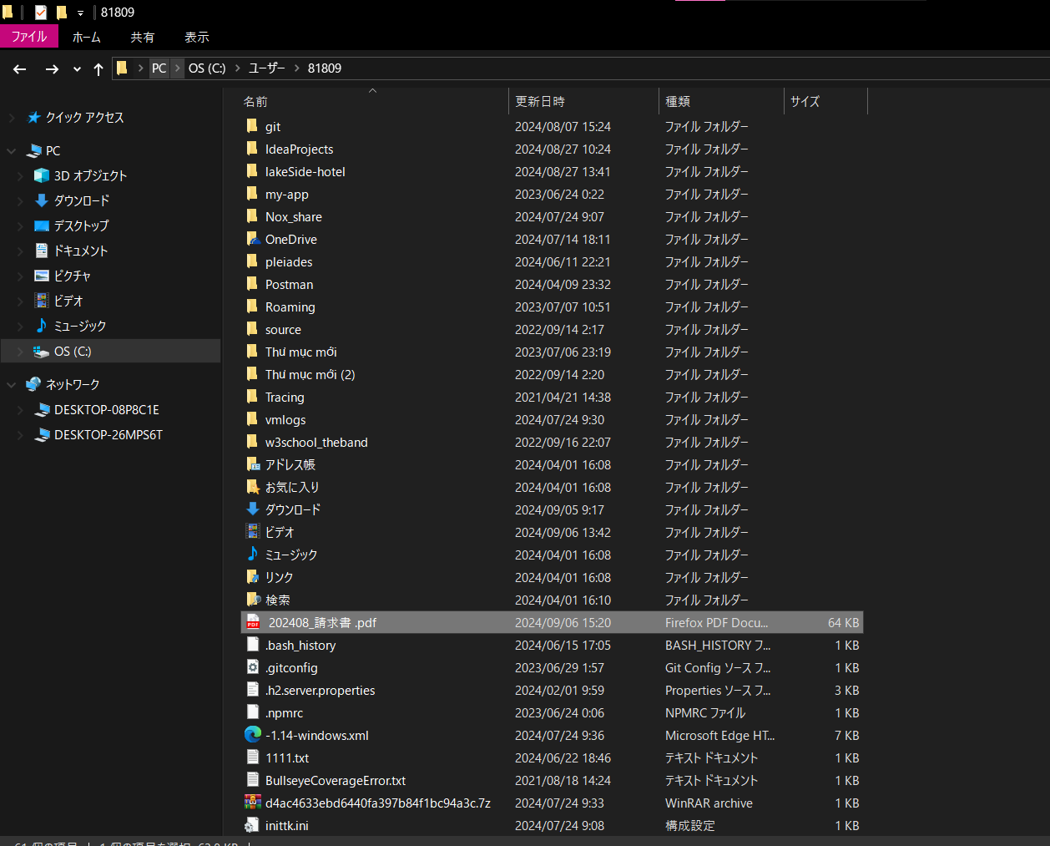
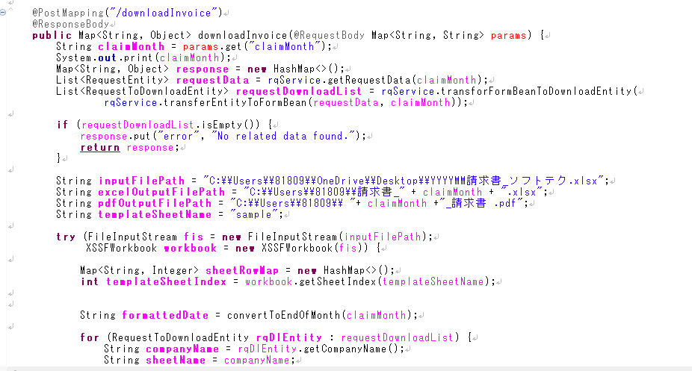

 | pdfファイルの内容確認

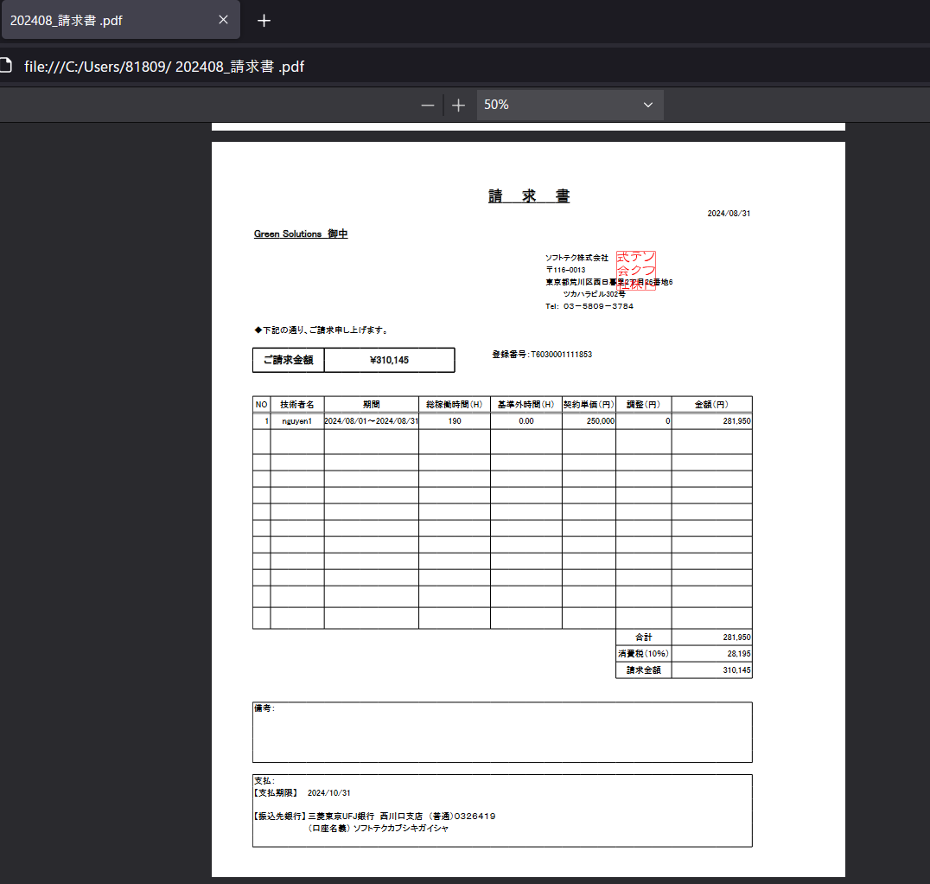
 |  |  |  |  |  |  |  |  |  |  |  |  |  |  | claimテブールに”202408”の行が新規登録。
 |  |  |  |  |  |  |  |  |  |  |  |  |  |  | claimID | contractID | claimMonth | workTime | exceTime | addpayOff | deficiTime | minusPayOff | transport | businessTrip | taxRate | consumpTax | sum | specialClaim | claimStatus | insertDate | updateDate
 |  |  |  |  |  |  |  |  |  |  |  |  |  |  | CM00000002 | CT003 | 202407 | 160 | 15 | 6000 | 0 | 0 | 2100 | 1100 | 10 | 210 | 23000 | 1200 | 2 | 20240801 | 20240814
 |  |  |  |  |  |  |  |  |  |  |  |  |  |  | CM00000004 | CT003 | 202408 | 190 | 0 | 0 | 0 | 0 | 6950 | 0 | 10 | 25000 | 281950 | « NULL » | 2 | « NULL » | « NULL »

